เกณฑ์การจัดสรร
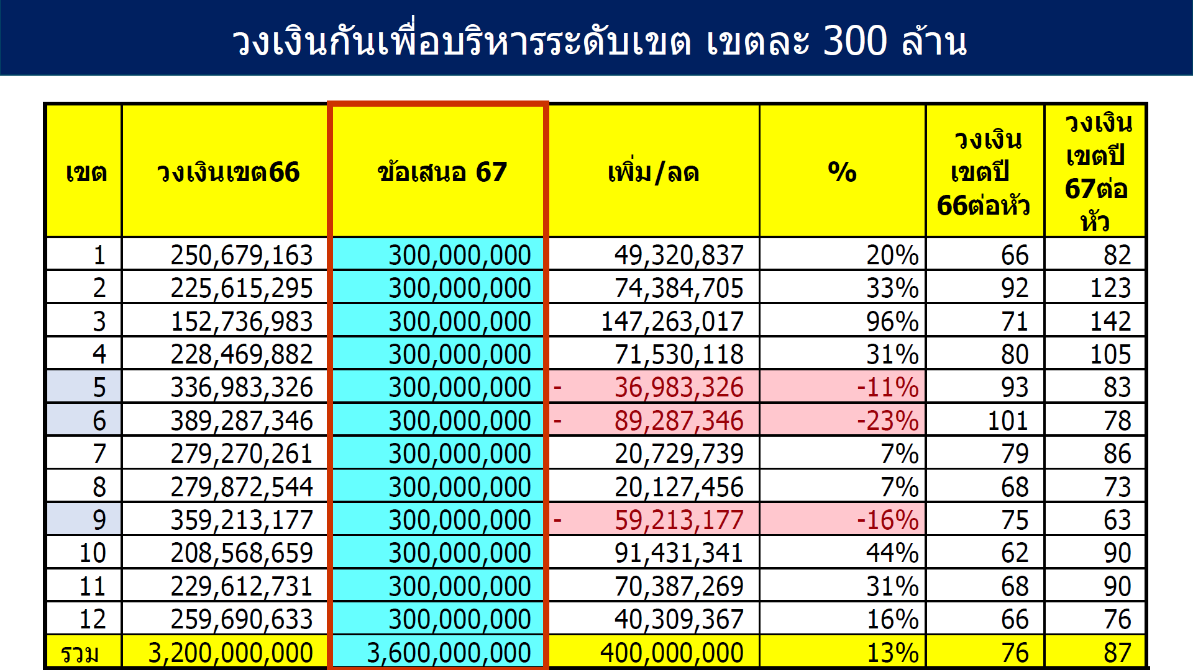

รายการ | จำนวนเงิน (บาท) | จัดสรรด้วยหลักเกณฑ์ 3 ข้อ ดังนี้
เงินเพื่อบริหารระดับเขต | 300,000,000.00 | 1. ช่วยสภาพคล่องและลดความเสี่ยงการเกิดวิกฤติทางการเงิน
1. จัดสรรเพื่อดำเนินงานพัฒนาการจัดรูปแบบบริการตามนโยบายเขต 15% | 45,000,000.00
คงเหลือปรับเกลี่ยให้จังหวัด | 255,000,000.00 | 2. เพิ่มประสิทธิภาพการบริหารจัดการทางการเงิน
2. เติมเงินผลกระทบจากยอดประกันลดลงจากปี 2566 รพ.10 แห่ง | 29,233,978.34
3. จัดสรรช่วยเหลือ รพ ที่ได้รับผลกระทบจากค่า K จำนวน 19 แห่ง | 29,572,187.92 | 3. สนับสนุนการจัดบริการตามนโยบาย ระดับเขต จังหวัด หน่วยบริการ
4. จัดสรรสนับสนุน รพ ที่จัดกิจกรรมโครงการพาหมอไปหาประชาชน | 3,900,000.00
5. จัดสรร Capitation ปรับด้วยค่า K1-K2-K3 | 192,293,833.74
K1 ด้านประสิทธิภาพการบริหารจัดการ 25% | 48,073,458.44
K2 ด้านความมั่นคง 55% | 105,761,608.56
K3 ด้านผลลัพธ์ Out Come สุขภาพ 20% | 38,458,766.75

1.1 เติมเงินช่วยค่าK IP
 | สรุปจัดสรรช่วยค่า K -IP ปี68 ให้ รพ. 19 แห่ง
 |  |  |  |  | Risk Score |  |  |  |  |  |  | จำนวนเงินที่สนับสนุน ตามค่าเฉลี่ย Risk Score ปี 62-67 (บาท)
ลำดับ | ลำดับ | จังหวัด | HOSPMAIN | HOSPNAME | ปี 2562 | ปี 2563 | ปี 2564 | ปี 2565 | ปี 2566 | ปี 2567 ณ 30 กย 67 | ค่าเฉลี่ย Risk Score ปี 62-67
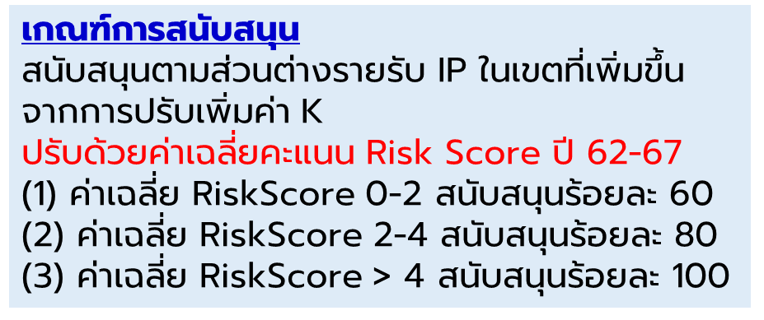
1 | 1 | บึงกาฬ | 11043 | รพ.โซ่พิสัย | 1 | 1 | 0 | 0 | 3 | 2 | 1.17 | 1,109,940.20
2 | 2 | บึงกาฬ | 11046 | รพ.เซกา | 1 | 1 | 1 | 0 | 1 | 2 | 1.00 | 1,100,565.60
3 | 3 | หนองบัวลำภู | 10991 | รพ.นากลาง | 3 | 4 | 2 | 0 | 1 | 4 | 2.33 | 1,115,576.48
4 | 4 | หนองบัวลำภู | 10993 | รพ.ศรีบุญเรือง | 6 | 3 | 2 | 0 | 2 | 7 | 3.33 | 1,703,682.32
5 | 5 | หนองบัวลำภู | 10994 | รพ.สุวรรณคูหา | 3 | 3 | 1 | 0 | 1 | 7 | 2.50 | 581,846.47
6 | 6 | อุดรธานี | 11013 | รพ.กุดจับ | 3 | 3 | 2 | 0 | 4 | 4 | 2.67 | 759,066.83
7 | 7 | อุดรธานี | 11018 | รพ.หนองหาน | 6 | 6 | 2 | 0 | 6 | 3 | 3.83 | 3,025,708.30
8 | 8 | อุดรธานี | 11023 | รพ.บ้านผือ | 2 | 2 | 1 | 0 | 6 | 6 | 2.83 | 2,563,804.30
9 | 9 | อุดรธานี | 11025 | รพ.เพ็ญ | 0 | 0 | 0 | 0 | 1 | 4 | 0.83 | 1,387,645.90
10 | 10 | อุดรธานี | 11446 | รพร.บ้านดุง | 4 | 3 | 2 | 1 | 6 | 3 | 3.17 | 2,871,728.37
11 | 11 | เลย | 11036 | รพ.วังสะพุง | 5 | 7 | 2 | 2 | 5 | 3 | 4.00 | 2,515,855.97
12 | 12 | หนองคาย | 11042 | รพ.โพนพิสัย | 2 | 2 | 1 | 1 | 2 | 2 | 1.67 | 1,647,593.22
13 | 13 | สกลนคร | 11091 | รพ.พระอาจารย์ฝั้นอาจาโร | 4 | 3 | 1 | 1 | 2 | 1 | 2.00 | 1,094,548.91
14 | 14 | สกลนคร | 11092 | รพ.พังโคน | 6 | 7 | 1 | 0 | 1 | 2 | 2.83 | 1,694,224.01
15 | 15 | สกลนคร | 11097 | รพ.บ้านม่วง | 6 | 4 | 1 | 1 | 3 | 1 | 2.67 | 2,087,665.64
16 | 16 | สกลนคร | 11098 | รพ.อากาศอำนวย | 6 | 6 | 1 | 0 | 4 | 3 | 3.33 | 1,555,227.98
17 | 17 | นครพนม | 11109 | รพ.นาแก | 1 | 1 | 0 | 0 | 1 | 1 | 0.67 | 534,711.05
18 | 18 | นครพนม | 11110 | รพ.ศรีสงคราม | 1 | 0 | 0 | 0 | 1 | 3 | 0.83 | 809,656.20
19 | 19 | นครพนม | 11451 | รพร.ธาตุพนม | 6 | 7 | 3 | 1 | 7 | 5 | 4.83 | 3,281,472.25
รวมสนับสนุน 19 แห่งเป็นเงิน |  |  |  |  |  |  |  |  |  |  |  | 31,440,520.00

